Sheet1
NO | KECERDASAN | HARTA | PERILAKU | KESETIAAN | KEPUTUSAN
1 | Pinter Pol | Agak Tajir | Baik | Jempol | GAS LAMAR
5 | Pinter Pol | B Aja Si | B Aja Si | Jempol | GAS LAMAR
7 | Pinter Pol | B Aja Si | Toxic | Jempol | GAS LAMAR
9 | Pinter Pol | B Aja Si | Baik | B Aja Si | GAS LAMAR
11 | Pinter Pol | Tajir | Baik | Jempol | GAS LAMAR
12 | Pinter Pol | Tajir | B Aja Si | B Aja Si | GAS LAMAR
13 | B Aja Si | Tajir | Baik | Jempol | GAS LAMAR
17 | Pinter Pol | Tajir | B Aja Si | Jempol | GAS LAMAR
18 | Pinter Pol | B Aja Si | Toxic | Jempol | GAS LAMAR
20 | Pinter Pol | Tajir | Baik | B Aja Si | GAS LAMAR
2 | B Aja Si | B Aja Si | Baik | B Aja Si | HMM DIPIKIR DULU
3 | Pinter Pol | Tajir | Baik | B Aja Si | HMM DIPIKIR DULU
4 | B Aja Si | Tajir | B Aja Si | Jempol | HMM DIPIKIR DULU
6 | B Aja Si | Agak Tajir | B Aja Si | B Aja Si | HMM DIPIKIR DULU
8 | B Aja Si | Agak Tajir | B Aja Si | Jempol | HMM DIPIKIR DULU
10 | B Aja Si | Agak Tajir | B Aja Si | B Aja Si | HMM DIPIKIR DULU
14 | B Aja Si | Agak Tajir | Toxic | B Aja Si | HMM DIPIKIR DULU
15 | B Aja Si | B Aja Si | Toxic | Jempol | HMM DIPIKIR DULU
16 | B Aja Si | Agak Tajir | Toxic | B Aja Si | HMM DIPIKIR DULU
19 | B Aja Si | B Aja Si | Toxic | B Aja Si | HMM DIPIKIR DULU

NO | KECERDASAN | HARTA | PERILAKU | KESETIAAN | KEPUTUSAN/LAMAR |  | Pertanyaan
1 | Pinter Pol | Agak Tajir | Baik | Jempol | Ya | 1 | P(kecerdasan=pinter pol | harta=tajir | perilaku=baik | kesetian=jempol) = keputusan nya apa?
5 | Pinter Pol | B Aja Si | B Aja Si | Jempol | Ya | 2 | P(kecerdasan=b aja si | harta=b aja si | perilaku=b aja si | kesetian=b aja si) = keputusan nya apa?
7 | Pinter Pol | B Aja Si | Toxic | Jempol | Ya | 3 | P(kecerdasan=b aja si | harta=agak tajir | perilaku=toxic | kesetian=b aja si) = keputusan nya apa?
9 | Pinter Pol | B Aja Si | Baik | B Aja Si | Ya
11 | Pinter Pol | Tajir | Baik | Jempol | Ya |  | Diketahui
12 | Pinter Pol | Tajir | B Aja Si | B Aja Si | Ya |  | Ya = 10
13 | B Aja Si | Tajir | Baik | Jempol | Ya |  | Tidak = 10
17 | Pinter Pol | Tajir | B Aja Si | Jempol | Ya
18 | Pinter Pol | B Aja Si | Toxic | Jempol | Ya |  | Jawab
20 | Pinter Pol | Tajir | Baik | B Aja Si | Ya | 1 | P(kecerdasan=pinter pol | harta=tajir | perilaku=baik | kesetian=jempol) = keputusan nya apa?
2 | B Aja Si | B Aja Si | Baik | B Aja Si | Tidak
3 | Pinter Pol | Tajir | Baik | B Aja Si | Tidak |  | Ya |  | Tidak
4 | B Aja Si | Tajir | B Aja Si | Jempol | Tidak |  | prior(lamar=ya) = 10/20 = 1/2 |  | prior(lamar=tidak) = 10/20 = 1/2
6 | B Aja Si | Agak Tajir | B Aja Si | B Aja Si | Tidak |  | P(kecerdasan=pinter pol | lamar=ya) = 9/10 |  | P(kecerdasan=pinter pol | lamar=tidak) = 1/10
8 | B Aja Si | Agak Tajir | B Aja Si | Jempol | Tidak |  | P(harta=tajir | lamar=ya) = 5/10 |  | P(harta=tajir | lamar=tidak) = 2/10
10 | B Aja Si | Agak Tajir | B Aja Si | B Aja Si | Tidak |  | P(perlaku=baik | lamar=ya) = 5/10 |  | P(perilaku=baik | lamar=tidak) = 2/10
14 | B Aja Si | Agak Tajir | Toxic | B Aja Si | Tidak |  | P(kesetiaan=jempol | lamar=ya) = 7/10 |  | P(kesetiaan=jempol | lamar=tidak) = 2/10
15 | B Aja Si | B Aja Si | Toxic | Jempol | Tidak
16 | B Aja Si | Agak Tajir | Toxic | B Aja Si | Tidak |  | posterior = 1/2 . 9/10 . 5/10 . 5/10 . 7/10 |  | posterior = 1/2 . 1/10 . 2/10 . 2/10 . 2/10
19 | B Aja Si | B Aja Si | Toxic | B Aja Si | Tidak |  | posterior | 0.07875 | posterior = | 0.0004
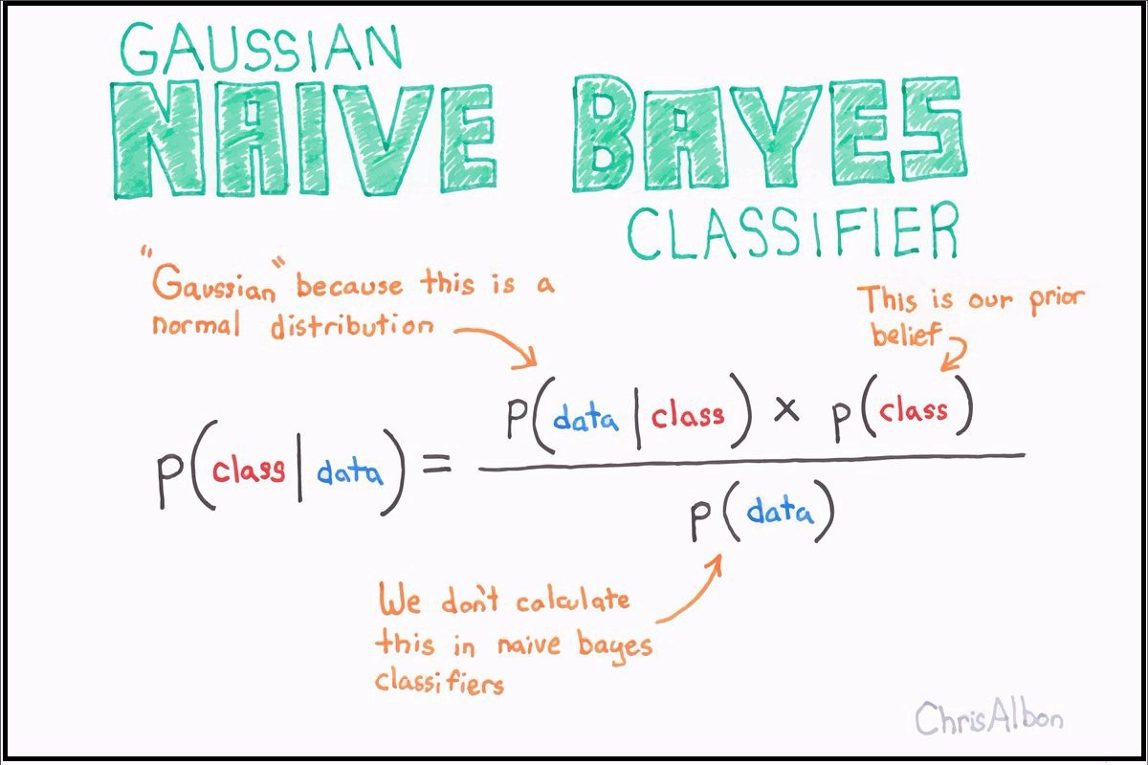
 |  |  |  |  |  |  | P(kecerdasan=pinter pol | harta=tajir | perilaku=baik | kesetian=jempol) = keputusan nya GAS LAMAR
 |  |  |  |  |  | Alasan | karena disini kita memakai pendekatan naive bayes untuk klasifikasi, maka penentuan classnya didasarkan
 |  |  |  |  |  |  | pada probabilitas posterior terbesar, dimana class ya (GAS LAMAR) punya nilai posterior terbesar yaitu 0.0787
 |  |  |  |  |  |  | sedangkan, nilai posterior untuk class tidak (HMM DIPIKIR DULU) memiliki nilai yang lebih kecil yaitu sebesar 0.0004

 |  |  |  |  |  | 2 | P(kecerdasan=b aja si | harta=b aja si | perilaku=b aja si | kesetian=b aja si) = keputusan nya apa?

 |  |  |  |  |  |  | Ya |  | Tidak
 |  |  |  |  |  |  | prior(lamar=ya) = 10/20 = 1/2 |  | prior(lamar=tidak) = 10/20 = 1/2
 |  |  |  |  |  |  | P(kecerdasan=b aja si | lamar=ya) = 1/10 |  | P(kecerdasan=b aja si | lamar=tidak) = 9/10
 |  |  |  |  |  |  | P(harta=b aja si | lamar=ya) = 4/10 |  | P(harta=b aja si | lamar=tidak) = 3/10
 |  |  |  |  |  |  | P(perilaku=b aja si | lamar=ya) = 3/10 |  | P(perilaku=b aja si | lamar=tidak) = 4/10
 |  |  |  |  |  |  | P(kesetiaan=b aja si | lamar=ya) = 3/10 |  | P(kesetiaan=b aja si | lamar=tidak) = 7/10

 |  |  |  |  |  |  | posterior = 1/2 . 1/10 . 4/10 . 3/10 . 3/10 |  | posterior = 1/2 . 9/10 . 3/10 . 4/10 . 7/10
 |  |  |  |  |  |  | posterior | 0.0018 | posterior = | 0.0378

 |  |  |  |  |  |  | P(kecerdasan=b aja si | harta=b aja si | perilaku=b aja si | kesetian=b aja si)=keputusannya HMM DIPIKIR DULU
 |  |  |  |  |  | Alasan | karena disini kita memakai pendekatan naive bayes untuk klasifikasi, maka penentuan classnya didasarkan
 |  |  |  |  |  |  | pada probabilitas posterior terbesar, dimana class tidak (HMM DIPIKIR DULU) punya nilai posterior terbesar yaitu 0.037
 |  |  |  |  |  |  | sedangkan, nilai posterior untuk class ya (GAS LAMAR) memiliki nilai yang lebih kecil yaitu sebesar 0.001

 |  |  |  |  |  | 3 | P(kecerdasan=b aja si | harta=agak tajir | perilaku=toxic | kesetian=b aja si) = keputusan nya apa?

 |  |  |  |  |  |  | Ya |  | Tidak
 |  |  |  |  |  |  | prior(lamar=ya) = 10/20 = 1/2 |  | prior(lamar=tidak) = 10/20 = 1/2
 |  |  |  |  |  |  | P(kecerdasan=b aja si | lamar=ya) = 1/10 |  | P(kecerdasan=b aja si | lamar=tidak) = 9/10
 |  |  |  |  |  |  | P(harta=agak tajir | lamar=ya) = 1/10 |  | P(harta=agak tajir | lamar=tidak) = 5/10
 |  |  |  |  |  |  | P(perlaku=toxic | lamar=ya) = 2/10 |  | P(perilaku=toxic | lamar=tidak) = 4/10
 |  |  |  |  |  |  | P(kesetiaan=b aja si | lamar=ya) = 3/10 |  | P(kesetiaan=b aja si | lamar=tidak) = 7/10

 |  |  |  |  |  |  | posterior = 1/2 . 1/10 . 1/10 . 2/10 . 3/10 |  | posterior = 1/2 . 9/10 . 5/10 . 4/10 . 7/10
 |  |  |  |  |  |  | posterior | 0.0003 | posterior = | 0.063

 |  |  |  |  |  |  | P(kecerdasan=b aja si | harta=b aja si | perilaku=b aja si | kesetian=b aja si)=keputusannya HMM DIPIKIR DULU
 |  |  |  |  |  | Alasan | karena disini kita memakai pendekatan naive bayes untuk klasifikasi, maka penentuan classnya didasarkan
 |  |  |  |  |  |  | pada probabilitas posterior terbesar, dimana class tidak (HMM DIPIKIR DULU) punya nilai posterior terbesar yaitu 0.0630
 |  |  |  |  |  |  | sedangkan, nilai posterior untuk class ya (GAS LAMAR) memiliki nilai yang lebih kecil yaitu sebesar 0.0003

